①申請時チェックリスト
 |  |  |  |  | 【申請時提出】

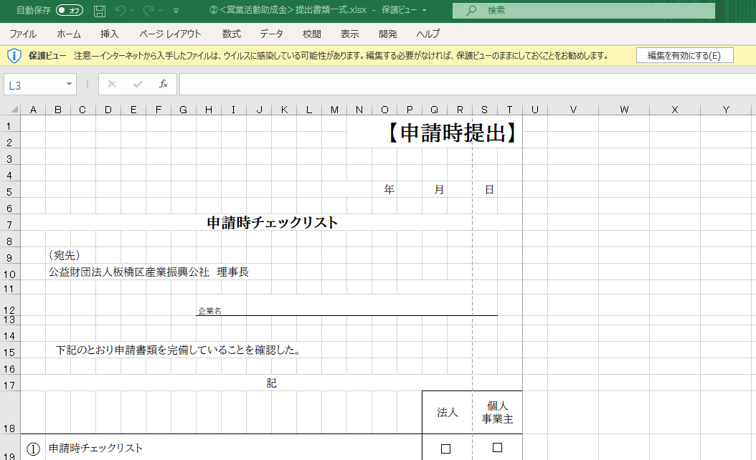

 |  |  |  |  |  | 年 | 月 |  | 日

 | 医療機器製造業等登録手数料補助金 申請時チェックリスト
エクセルシートにご入力いただく際は、こちらの「編集を有効にする」を押下してください。
 | （宛先）
 | 公益財団法人板橋区産業振興公社 理事長

 |  |  |  | 企業名

 |  | 下記のとおり申請要件等を満たしていることを確認した。

 | 記
 |  |  |  |  |  |  |  | チェック ☑
申請要件 | ① | 申請時チェックリスト
 | ② | 区内に本社又は事業所を持ち事業を営む中小企業者である （中小企業者には個人事業主も含まれる）
 | ③ | 法人事業税・ 法人都民税を滞納していない （個人事業者は、住民税・個人事業税を滞納していない）
 | ④ | 都税事務所発行の前年度の法人事業税・法人都民税の納税証明書を用意した （個人事業者は、住民税納税証明書又は非課税証明書）
 | ⑤ | 大企業が単独で発行株式総数又は出資総額の２分の１以上を所有又は出資していない
 | ⑥ | 大企業が複数で発行株式総数又は出資総額の３分の２以上を所有又は出資していない
 | ⑦ | 役員総数の２分の１以上を大企業の役員が兼務していない
 | ⑧ | 国・他の自治体から、同一の認証等で同一の趣旨の補助金の交付を受けていない
 | ⑨ | 同一年度内に、当補助金の交付を受けていない
申請期限・ 申請金額 | ⑩ | 認証等取得後１年以内である
 | ⑪ | 申請に添付する、補助対象経費を証する「領収書」又は「請求書と振込金受取書」を用意した
 | ⑫ | 補助金交付申請額は、１０万円以内となっている
その他 | ⑬ | 申請に添付する会社概要を用意した
 | ⑭ | 「医療機器製造業等登録手数料補助事業 申請の手引き」の内容を確認した
 |  |  | ※必要書類が不足している場合、申請を不受理とする

③交付請求書
第５号様式（第１１条関係） |  |  |  |  |  | 【請求時提出】

 |  |  |  |  |  |  | 年 | 月 | 日

医療機器製造業等登録手数料補助金交付請求書
【自動入力】
前シートに入力していただいた
内容が自動的に表示されます。
変更があった場合は数式を
削除してから入力してください。
（宛先）
公益財団法人板橋区産業振興公社 理事長

 |  |  | 郵便番号 | 〒 -
 |  |  | 所在地

 |  |  | 企業名

 |  |  | 代表者 役職 |  |  | 代表者 氏名 |  |  | ㊞
 |  |  |  |  |  |  |  | 記名押印又は署名
 |  |  | 担当者 氏名 |  |  | 電話

医療機器製造業等登録手数料補助金について、医療機器製造業等登録手数料補助金
交付要綱 第11条の規定により、次のとおり請求します。

１ 請求金額
 | 金 | 0 |  | 円

２ 振込先口座
金融機関名
本・支店名 |  |  |  |  | 支店コード
口座種別 | 普通 当座
口座番号
フリガナ
口座名義
※ 口座名義のフリガナ及び漢字は、通帳記載のとおり転記すること。
※ 金額の二重線や修正テープ等による訂正はできません。

